手順_気温
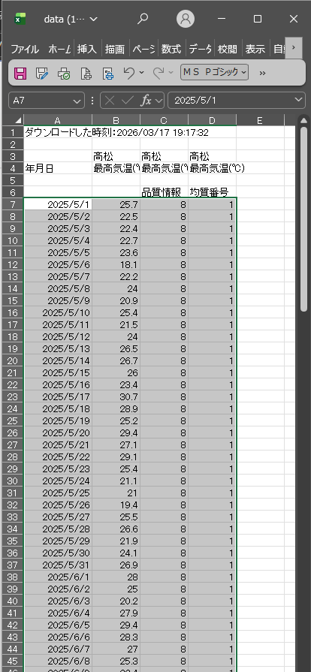
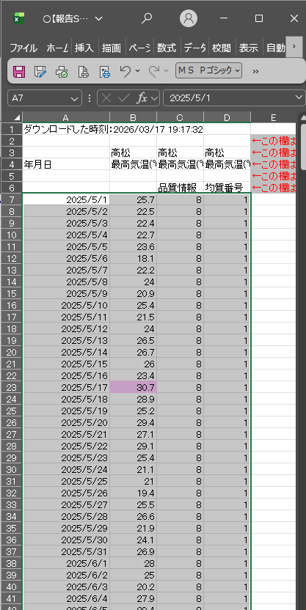
気温による真夏日率および現場管理費補正率の算出方法

▼ データ掲載箇所
気象庁HP： | 気象庁 過去の気象データ・ダウンロード
 | https://www.data.jma.go.jp/risk/obsdl/index.php

▼ データ取得方法

表示される地図から「香川県」を選択

地図上で地点を選択し、
「項目を選ぶ」を押下

データの種類「日別値」
気温「日最高気温」をチェックし、
「期間を選ぶ」を押下

期間を選択

期間を選択し、
「CSVファイルをダウンロード」を押下

指定した期間の気温データ（CSVファイル）が出力されるので、保存

CSVファイルを開き、7行目～最終行をコピー
報告シート「(貼付用)気温」7行目以降に貼り付け

手順_暑さ指数
【手順書】暑さ指数(WBGT)による真夏日率および現場管理費補正率の算出方法

▼ データ掲載箇所
環境省HP： | 環境省 熱中症予防情報サイト
 | https://www.wbgt.env.go.jp/

▼ データ取得方法

ページ下部の「暑さ指数（WBGT）の過去データ」

四国
香川県
選択した観測地点

上記の地方・都府県・地点を選択すると、ページが自動的にジャンプ

暑さ指数(WBGT)による真夏日率および現場管理費補正率の算出方法

対象年月（通知上の工期を包含する月）を選択する。
※月毎にデータを取得可能

選択月の暑さ指数データ（CSVファイル）が出力されるので、保存

暑さ指数(WBGT)による真夏日率および現場管理費補正率の算出方法

CSVファイルを開き、２行目～最終行をコピー
報告シート「(貼付用)WBGT」2行目に貼り付け

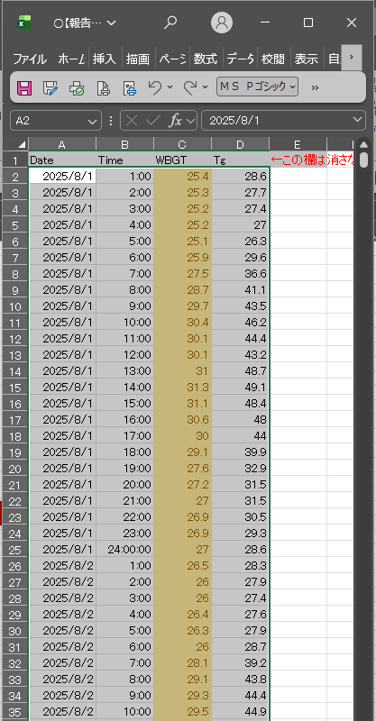

次月以降のデータも同様に2行目以降をコピー
報告シート「(貼付用)WBGT」
直近前月のデータの下に貼り付け

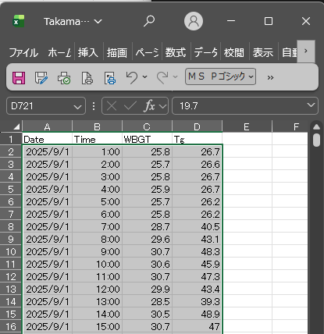
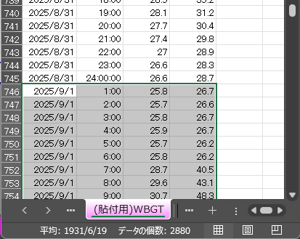

通知上の工期の終期を含む月まで貼り付ける
※冬季で公表データのない範囲は貼り付け不要

手順_様式1,2
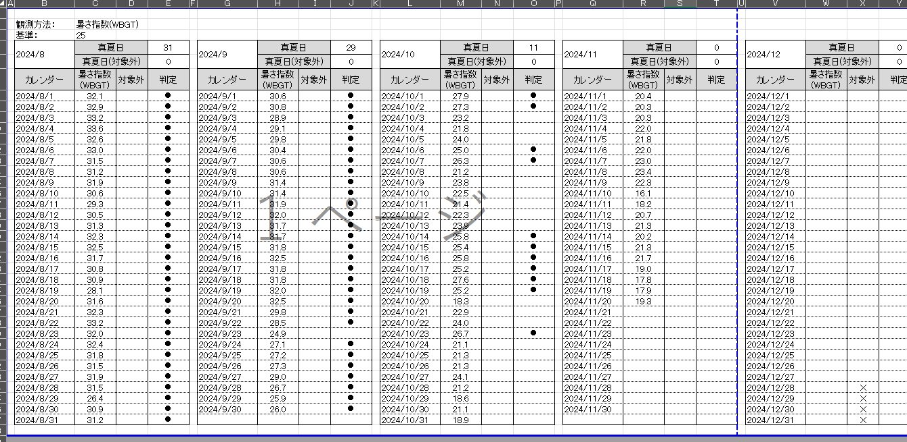
【記載例】様式１（熱中症対策に関する現場管理費の補正）および提出書類作成

 | 熱中症対策に関する現場管理費の補正 |  |  |  |  |  |  | 【報告シート様式02】 2026.3版(2026.4.1より適用)

準備工を含む現場着手日～
後片付けを含む現場完了日
 | 1. 工期
 |  | 区分 |  |  | 始期 |  | 終期 | 日数
 |  | 通知上の工期※1： |  |  | 2024-08-01 | ～ | 2026-02-20 | 569 | 日
 |  | 工期対象外期間※2 | 年末年始※3： |  | 2025-12-29 | ～ | 2026-01-03 | -6 | 日
実日数を記入
重複は考慮しなくてよい
曜日は考慮しなくてよい
 |  |  | 夏季休暇※4： |  | 2025-08-13 | ～ | 2025-08-15 | -3 | 日
 |  |  | 工場製作 |  |  | ～
 |  |  | 工事一時中止： |  |  | ～
 |  |  | その他※5 | 年末年始(2024) | 2024-12-28 |  | 2025-01-04 | -8 | 日

 |  |  |  |  |  | ～
 |  | 真夏日率の算出対象工期 |  |  |  |  | A | 552 | 日
 |  |  |  | ※1:通知上の工期の始期 … 準備作業を含む、現場作業の開始日
【選択肢】
・高松
・多度津
・内海
・滝宮
・引田
・財田
・香南(気温のみ)
 |  |  |  | 通知上の工期の終期 … 後片付け期間を含む、現場作業の終了日
 |  |  |  | ※2:工期対象外期間 … それぞれの項目の重複期間は控除しなくてよい。
 |  |  |  | ※3:年末年始 … 実際に休業した年末年始の期間(曜日を考慮しない)
 |  |  |  | ※4:夏季休暇 … 実際に休業した夏季休暇の期間(曜日を考慮しない)
 |  |  |  | ※5:その他 … 受注者の責によらない工事休業期間のうち、工事一時中止を伴わない期間
 |  |  |  | 長期間の工事で、複数回の年末年始休業や夏季休暇を含む場合

【選択肢】
・気温
・暑さ指数（WBGT）
 | 2. 真夏日および現場管理費補正率
 |  | 観測所 |  |  |  |  |  | 高松
 |  | 観測方法 |  |  |  |  |  | 暑さ指数(WBGT)
 |  | 算出対象工期における真夏日日数 |  |  |  |  | B | 0 | 日
 |  | 上記のうち、対象外日数 |  |  |  |  | C | 0 | 日
 |  | 対象外日数を控除した真夏日日数 |  |  |  |  | D = (B-C)/A | 0 | 日
 |  | 真夏日率 |  |  |  |  | E = D/A | 0.00 | %
 |  | 熱中症対策に関する現場管理費の補正率 |  |  |  |  | F = E×1.2/100 | 0 | %

・様式１
・様式2 のうち、通知上の工期の期間 をPDF形式で出力
または
・本報告シート をExcel形式で保存

工事打合せ簿（一括）にて提出

